关系图
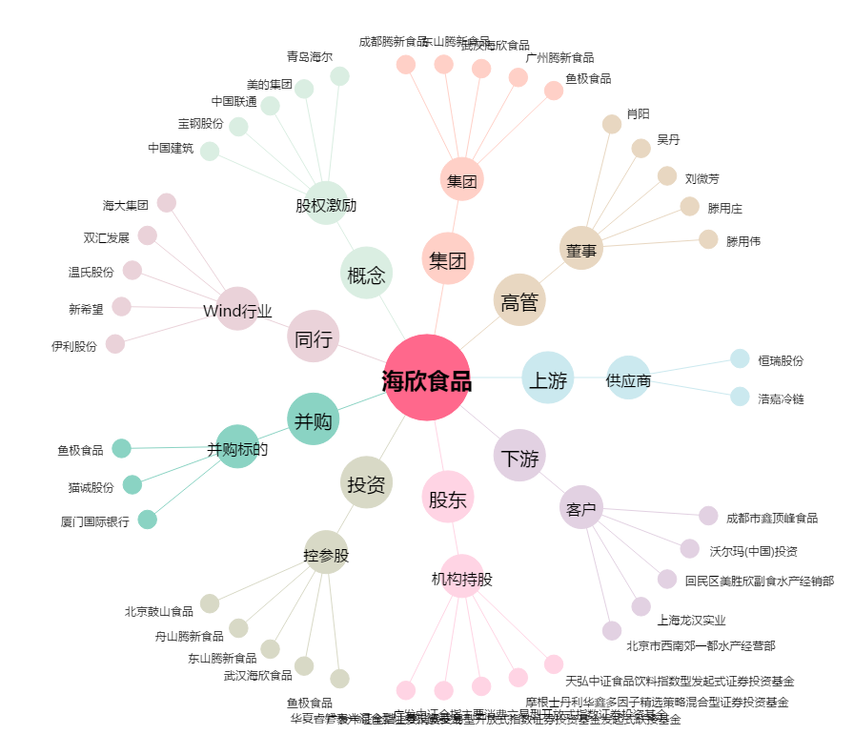
海欣食品[002702.SZ] - 关系概览图

